Atık Sonu Bilgileri
Atık Sonu (End of Waste) Nedir?
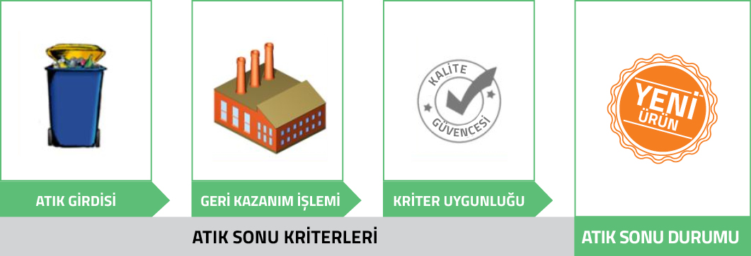 Atık sonu kavramı Atık Çerçeve Direktifinin 6’ncı maddesi ile düzenlenmiş olup geri dönüşüm de dahil olmak üzere geri kazanım işlemine tabi tutulmuş ve aşağıdaki şartlar doğrultusunda ilgili kriterleri sağlayan madde/malzemeler atık sonu durumuna uygun olmaktadır; - Madde/malzemenin belirli amaçlar için kullanılabilmesi, - Mevcut bir pazar veya talebinin olması, - Teknik gereklilikleri ve ürünler için geçerli olan mevcut mevzuat ve standartları karşılaması, - Kullanımının olumsuz çevresel etki yaratmaması veya insan sağlığına zararlı etkiler oluşturmaması. Bu kapsamda Avrupa Ortak Araştırma Merkezi (Joint Research Centre) tarafından gerekli teknik çalışmalar yapıldıktan sonra komisyon tarafından kabul edilen 3 adet Atık Sonu kriteri yayımlanmıştır: - Demir, çelik ve alüminyum hurdaları (EU) N° 333/2011 - Cam kırığı (EU) N° 1179/2012 - Bakır hurdaları (EU) N° 715/2013

Atık Sonu Uygulamalarına İlişkin Bilgi
Tesisinizde çıkan atık/hurda malzemeler için atık sonu değerlendirmesi yaptınız mı? (*)
Mevcut atık/hurdalarınızdan atık sonu kriterlerine uyabilecek olanlar hangileridir?
Atık sonu kriterlerine başka bir ülkeye ihracat için uygunluk aldınız mı? (**)
Evet ise | Hangi ülkeden onayı aldınız? (**)
 | Hangi atık/hurdayı ihraç ettiniz? (**)
 | Uygulamada karşılaştığınız bir sorun ya da ülkeler arası uygulama farklılıkları oldu mu? (**)
Atık sonu kriterlerine uygun herhangi bir ithalat işlemi yaptınız mı? (**)
Evet ise | Hangi ülkeden onayı aldınız? (**)
 | Hangi atık/hurdayı ithal ettiniz? (**)
 | Uygulamada karşılaştığınız bir sorun ya da ülkeler arası uygulama farklılıkları oldu mu? (**)
(*) 2008/98/AT Atık Çerçeve Direktifi ile tanımlanan ve herhangi bir geri kazanım işlemini sonucunda ilgili Atık Sonu kriterlerine uygunluk alınarak atığın bir ürün, malzeme ya da maddeye dönüştürülmesi
(*) Birden fazla atık türü için bu onayı aldıysanız lütfen ek satır ekleyerek her biri için ayrı yanıt veriniz.

